Лист1
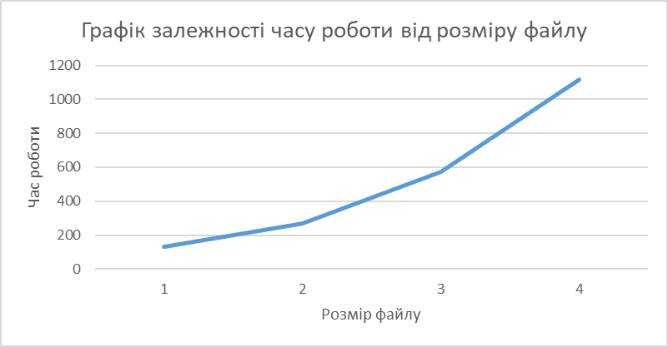
Графік залежності часу роботи від розміру файлу
Розмір файлу | Час роботи
1 | 134
2 | 270
4 | 573
8 | 1115
16 | 2453
32 | 4942

